CT - HBQ
HBQ-H - B3LYP |  |  |  |  |  |  |  |  |  |  |  | HBQ+H
State (Sx) | E(eV) | f | CTAB | CTAC | CTBA | CTCA | CTBC | CTCB | LEA | LEB | LEC | Functional | CTAB | CTAC | CTBA | CTCA | CTBC | CTCB | LEA | LEB | LEC
S1 | 3.355 | 0.236 | 0.00833 | 0.00185 | 0.01655 | 0.04927 | 0.04272 | 0.56886 | 0.00098 | 0.20051 | 0.11094 | B3LYP | 0.00833 | 0.00185 | 0.01655 | 0.04927 | 0.04272 | 0.56886 | 0.00098 | 0.20051 | 0.11094
 |  |  |  |  |  |  |  |  |  |  |  | CAM-B3LYP | 0.00511 | 0.00226 | 0.04467 | 0.0521 | 0.06224 | 0.45275 | 0.00207 | 0.23375 | 0.14505
 |  |  |  |  |  |  |  |  |  |  |  | Error (%) | 63.0% | 18.1% | 63.0% | 5.4% | 31.4% | 25.6% | 52.7% | 14.2% | 23.5%
HBQ-H - CAM-B3LYP
State (Sx) | E(eV) | f | CTAB | CTAC | CTBA | CTCA | CTBC | CTCB | LEA | LEB | LEC
S1 | 3.924 | 0 | 0.00511 | 0.00226 | 0.04467 | 0.0521 | 0.06224 | 0.45275 | 0.00207 | 0.23375 | 0.14505

B
A
C

CT - NMU
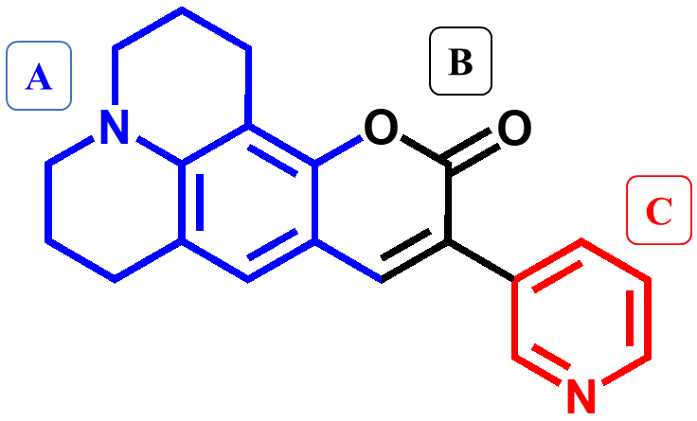
NMU-1 - B3LYP |  |  |  |  |  |  |  |  |  |  |  | NMU-1
State (Sx) | E(eV) | f | CTAB | CTAC | CTBA | CTCA | CTBC | CTCB | LEA | LEB | LEC | Functional | f | CTAB | CTAC | CTBA | CTCA | CTBC | CTCB | LEA | LEB | LEC
S1 | 3.007 | 1.266 | 0.057630 | 0.023440 | 0.426370 | 0.095550 | 0.027990 | 0.026670 | 0.244700 | 0.087990 | 0.009660 | B3LYP | 1.266 | 0.058 | 0.023 | 0.426 | 0.096 | 0.028 | 0.027 | 0.245 | 0.088 | 0.010
 |  |  |  |  |  |  |  |  |  |  |  | CAM-B3LYP | 1.316 | 0.057 | 0.026 | 0.392 | 0.134 | 0.018 | 0.023 | 0.281 | 0.056 | 0.013
 |  |  |  |  |  |  |  |  |  |  |  | Error (%) | 3.8% | 0.3% | 11.5% | 8.9% | 28.5% | 58.4% | 15.9% | 13.0% | 58.0% | 26.3%
NMU-1 - CAM-B3LYP
State (Sx) | E(eV) | f | CTAB | CTAC | CTBA | CTCA | CTBC | CTCB | LEA | LEB | LEC
S1 | 3.307 | 1.316 | 0.05747 | 0.02648 | 0.3916 | 0.13363 | 0.01767 | 0.02302 | 0.28132 | 0.0557 | 0.0131

